Лист1
 |  | Общество с ограниченной ответственностью "ФА-Мебель"
 |  | Адрес: Витебский р-н, Октябрьский с/с, д. Сокольники, ул. Садовая, д.45 В
 |  | УНП 391511478
 |  | IBAN BY42BELB30120137130010226000
 |  | BIC BELBBY2X
 |  | в ОАО «Банк БелВЭБ», г. Витебск пр-т Ленина, д.11
 |  | +375(29) 279-70-97, +375(44) 479-70-97, support@famebel.by

№ | Фото | Наименование товара | Расцветки | Ссылка на товар на сайте Производителя | Оптовая цена с НДС (руб.) | Рекомендованная розничная цена (РРЦ) с НДС (руб.) | Валовый доход (руб.)
КРОВАТИ ФАБРИКИ ФА-МЕБЕЛЬ
1. | 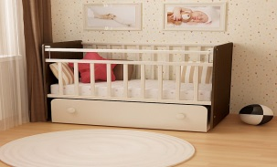 | Кровать "Дарья 1" (маятник с ящиком) | Белый, слоновая кость, белый/слоновая кость, венге/ белый, венге/слоновая кость | http://famebel.by/mebel/krovatki/fa-m-darya-1-venge-slonovaya-kost | 197.00 | 227.00 | 30.00
2. | 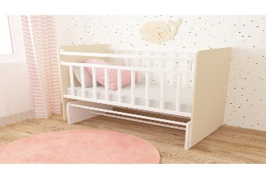 | Кровать "Дарья 2" (маятник) | Белый, слоновая кость, белый/слоновая кость, венге/ белый, венге/слоновая кость | http://famebel.by/mebel/krovatki/fa-m-darya-2-venge-slonovaya-kost | 146.00 | 171.00 | 25.00
3. | 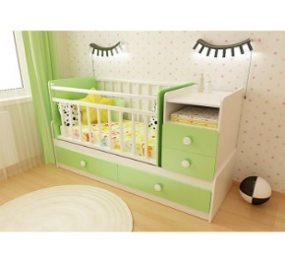 | Кровать-трансформер "Алеся" (подростковая кровать, комод, парта, маятниковый механизм, шариковые направляющие) | Белый, слоновая кость, белый/лайм, белый/розовый, белый/голубой, венге/слоновая коть, венге/белый, венге/клен | http://famebel.by/mebel/krovatki/fa-m-alesya-venge-slonovaya-kost | 280.00 | 320.00 | 40.00
4. | 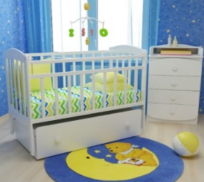 | Кровать "Милена 1" (маятник с ящиком) | Белый, слоновая кость, белый/лайм, белый/розовый, белый/голубой | http://famebel.by/mebel/krovatki/fa-m-milena-1-belyj-rozovyj | 241.00 | 271.00 | 30.00
5. | 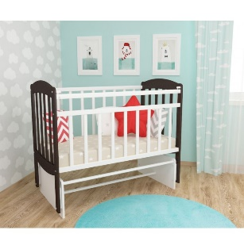 | Кровать "Милена 2" (маятник) | Белая, слоновая кгость, венге/белый, венге/слоновая кость | http://famebel.by/mebel/krovatki/fa-m-milena-2-venge-belyj-180809160145 | 189.00 | 214.00 | 25.00
КОМОДЫ ФАБРИКИ ФА-МЕБЕЛЬ
1. | 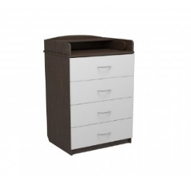 | Комод "Маргаритка Мини" (шариковые направляющие с накладкой) | Венге, белый, слоновая кость, клен, венге/клен, венге/белый, венге/слоновая кость | http://famebel.by/mebel/komody/fa-m-margaritka-mini-s-nakladkoj-600-4-novinka-ldsp-2 | 135.00 | 160.00 | 25.00
2. | Фото | Комод "Маргаритка 4" (шариковые направляющие с накладкой) | Венге, белый, слоновая кость, клен, венге/клен, венге/белый, венге/слоновая кость | http://famebel.by/mebel/komody/fa-m-margaritka-4-s-nakladkoj-840-4-novinka-ldsp-6 | 148.00 | 178.00 | 30.00
3. |  | Комод "Маргаритка 5" (шариковые направляющие с накладкой) | Венге, белый, слоновая кость, клен, венге/клен, венге/белый, венге/слоновая кость | http://famebel.by/mebel/komody/fa-m-margaritka-5-s-nakladkoj-840-5-novinka-ldsp-5 | 153.00 | 183.00 | 30.00
4. | 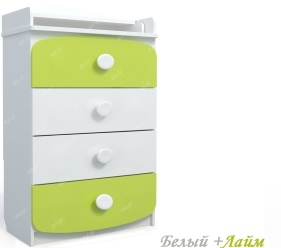 | Комод "Улыбка Мини" (шариковые направляющие с накладкой) | Венге, белый, слоновая кость, клен, венге/клен, венге/белый, венге/слоновая кость, белый/лайм,белый/розовый, белый/голубой | http://famebel.by/mebel/komody/fa-m-ulybka-mini-s-nakladkoj-600-4-novinka-ldsp-2 | 151.00 | 176.00 | 25.00
5. |  | Комод "Улыбка" (шариковые направляющие с накладкой) | Венге, белый, слоновая кость, клен, венге/клен, венге/белый, венге/слоновая кость, белый/лайм,белый/розовый, белый/голубой | http://famebel.by/mebel/komody/fa-m-ulybka-s-nakladkoj-840-4-novinka-ldsp-5 | 166.00 | 196.00 | 30.00
6. | 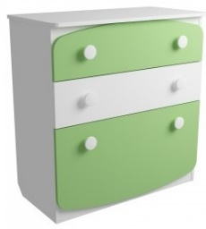 | Комод "Смайбокс" (шариковые направляющие с накладкой) | Венге, белый, слоновая кость,, клен, венге/клен, венге/белый, венге/слоновая кость, белый/лайм, белый/голубой, белый/розовый | http://famebel.by/mebel/komody/komod-smajl-boks-belyj-lajm | 148.00 | 178.00 | 30.00
7. | 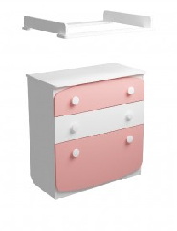 | Комод "Смайбокс" (накладной пеленальный столик, шариковые направляющие с накладкой) | Венге, белый, слоновая кость,, клен, венге/клен, венге/белый, венге/слоновая кость, белый/лайм, белый/голубой, белый/розовый | http://famebel.by/mebel/komody/komod-smajlboks-c-pelenal-nym-stolikom-belyj-rozovyj | 170.00 | 200.00 | 30.00
САДОВАЯ МЕБЕЛЬ ФАБРИКИ ФА-МЕБЕЛЬ
1. | 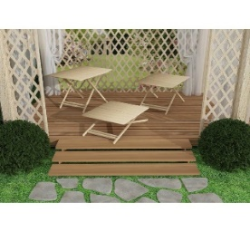 | Стол "Openair" складной | Материал: массив дерева лиственных пород | http://famebel.by/mebel/sadovaya-mebel/stol-openair-skladnoj | 97.00 | 136.00 | 39.00
2. | 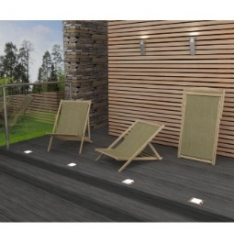 | Шезлонг "Марсель" складной | Материал: массив дерева лиственных пород, парусина | http://famebel.by/mebel/sadovaya-mebel/shezlong-marsel-skladnoj-180808174346 | 65.00 | 94.00 | 29.00
3. | 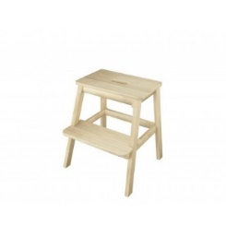 | Табурет "Универсал" | Материал: массив дерева лиственных пород | http://famebel.by/mebel/sadovaya-mebel/taburet-universal | 32.00 | 41.00 | 9.00

